Información general
TCU-725 | Éxito en MATEM: Potenciando nuestros futuros estudiantes

Información general |  | Información de estudiantes |  | Información de tutores | Información de colegios |  | Cargas Académicas

 |  |  |  |  |  | CANTIDAD ACTUAL POR COLEGIO |  | ESTUDIANTES | TUTORES
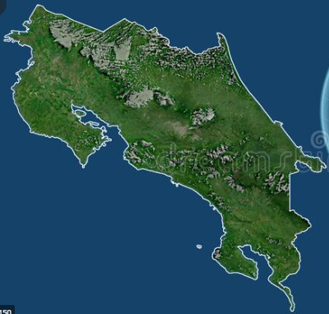
 |  |  | Gráfico de cantidad total de estudiantes por colegio |  |  | LICEO DE CALLE FALLAS |  | 25 | 4

 |  |  |  |  |  | LICEO DE SAN ANTONIO |  | 25 | 4

 |  |  |  |  |  | LICEO ANTONIO OBANDO CHAN |  | 25 | 4

 |  |  |  |  |  | UNIDAD PEDAGOGICA EL TORITO |  | 25 | 4

 |  |  |  |  |  | TOTAL |  | # | #

 |  |  |  |  |  | Nota promedio de aprobación |  | #

 |  |  |  |  |  | Edad promedio de los estudiantes |  | #

 |  |  |  |  |  | Estudiantes aprobados |  | # | %

 |  |  |  |  |  | Estudiantes reprobados |  | # | %

 |  |  |  |  |  | Estudiantes retirados |  | # | %

